Sheet1
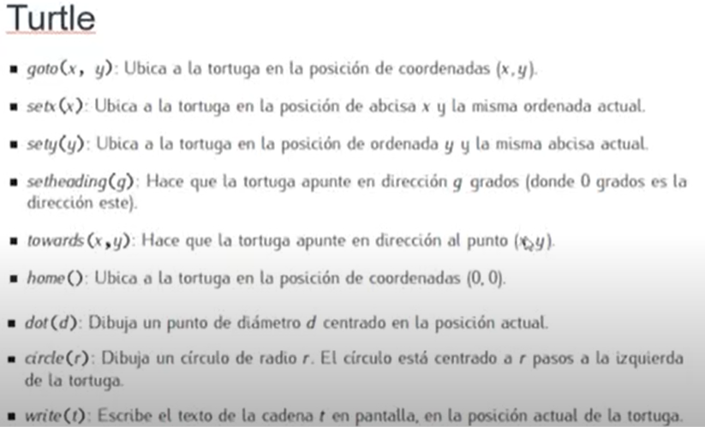
 | Strings
 | + | concatenar |  | \
 | * | repetir
 | len | largo
 | [posicion]
 | [posic:nes]
 | find | encontrar substrings
 | split | separar |  | VARIABLE.split(, o ' ') |  | separar de a cuerdo donde haya espacios o coma o lo que sea y lo borra del nuevo variable
 | count | contar caracteres |  | Variable.count(, o " ") |  |  | contar la cantidad e espacios o comas que haya
 | replace

 | Comparacion de strings
 | isupper
 | startswith | Verdadero falo si empieza con eso o no
 | endswith
 | upper
 | lower
 | title
 | swapcase
 | strip

 | con coma tambien unis strings
 | CUANDO BUSCO CON [] LA PRIMERA POSICION ES EL 0

 | No concatenar string con valor, le podes poner str(valor) y ahi va

 | Operadores
 | ** | Exponente
 | // | division entera
 | % | Modulo(Resto de division)
 | != | distinto
 | type | tipo de variable
 | int | convierte a integer y parte entera de integer

 | Operadores

 | x+=1 | es como x=x+1\
 | None | un vacio

 | IF
 | if | (condicion) :
 | else
 | elif
 | non hay end

 | While | (

 | Break
 | Continue (Saltea)

 | FOR | i in range(1,6) |  |  | for x in reversed(x)

 | Break
 | Continue (Saltea)
 | Else

IMPORT RANDOM | Aleatorio
 | random.random |  | *n | numero aleatorio entre 0 y n
 | random.randint |  | (x,y) | numero aleatorio entre x e y |  |  | ENTERO
 | random.randrange |  | (x,y,n) | numero aleatorio entre x e y de a saltos en 5

 | Numpy
 | import numpy as np

 | np.array([(10,20,30),(11,22,33)])
 | Prestar atencion a que cada fila en este caso va entre () pero la matriz entera entre []

 | data.max
 | data.min
 | data,sum

 | Tamano de matriz
 | np.size(mat, axis=1) |  |  | Columnas de una matriz
 | np.size(mat, axis=0) |  |  | Filas de una matriz

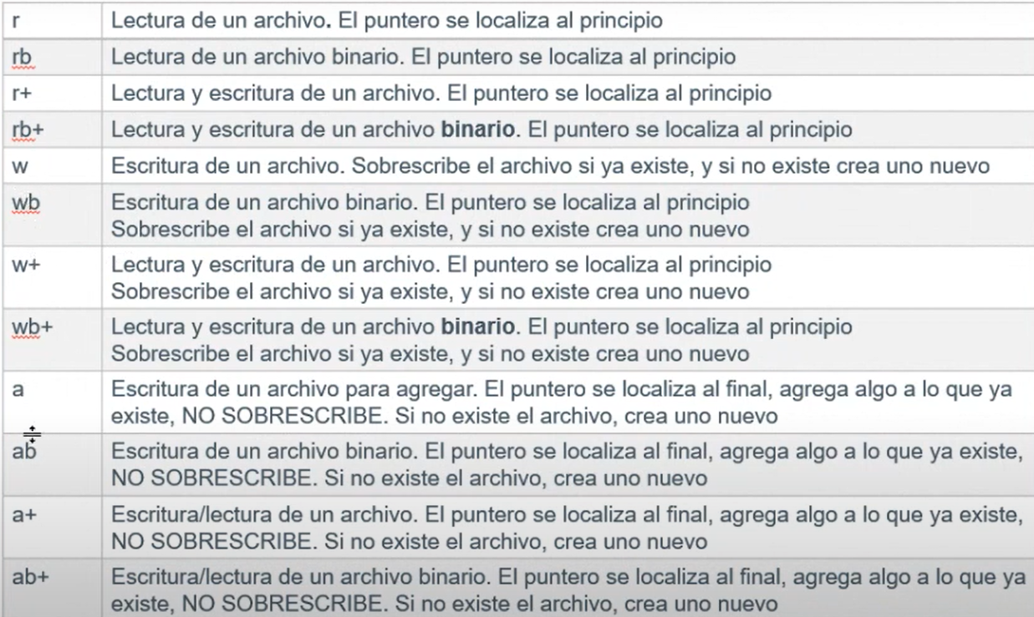
 | ARCHIVOS
 | Siempre acordarse de cerrar
 | file=open(nombre,modo,buffer) |  |  |  | buffer=0

 | modo | w= write
 |  | r=read
 |  | a=append

 | Directorios
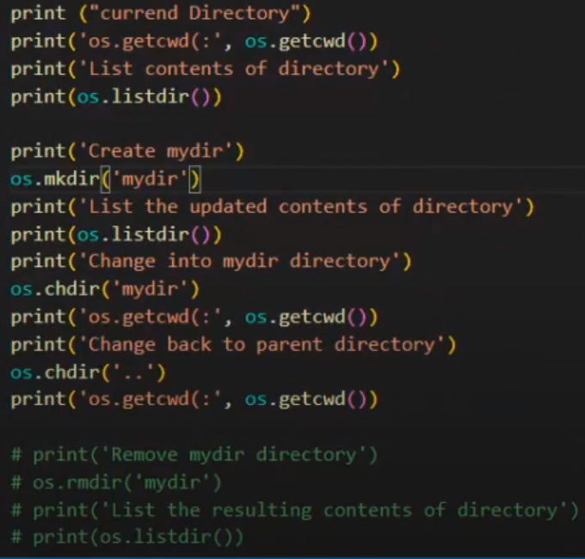

 | TRYCATCH
 | try
 |  | codigo
 | except | exception
 |  | codigo a llamar si error

